Пропозиція_товари
 |  |  |  |  |  |  | Додаток №1 до Запиту
 |  | Форма цінової пропозиції

__________________________(Назва Учасника), надає свою пропозицію щодо участі в місцевій закупівлі модульного підлогового ПВХ покриття.
Відомості про підприємство |  |  |  |  | Повне найменування учасника – суб’єкта господарювання
 |  |  |  |  | Ідентифікаційний код за ЄДРПОУ або реєстраційний номер облікової картки платника податків
 |  |  |  |  | Реквізити (адреса - юридична та фактична, телефон, факс, телефон для контактів, e-mail, розрахунковий рахунок)
Відомості про особу (осіб), які уповноважені представляти інтереси Учасника |  |  |  |  | (Прізвище, ім’я, по батькові, посада, контактний телефон).
Допускаються будь-які аналоги з технічними та функціональними характеристиками не гірше наведених. Учаснику необхідно детально вказати технічні характеристики матеріалів у чіткій відповідності до параметрів та вимог технічного опису даної таблиці. Вартість доставки, розвантаження та занесення в приміщення має бути врахована у вартість товару.
№ п/п | Найменування | Технічні характеристики та опис |  | Од.вим. | Кількість | Ціна за одиницю вим., (з урахуванням всіх податків і зборів) * | Вартість, грн., (з урахуванням всіх податків і зборів) * | Умови оплати, % передплати /післяплати | Термін поставки товару, календарних днів з моменту укладання договору | Гарантія

 |  | Запит** | Пропозиція (вказати торгову марку, модель, країну- виробника, параметри та характеристики продукції у чіткій відповідності до запиту, фото обов'язково) |  |  |  |  | Пропозиція | Пропозиція | Пропозиція
1 | Модульне підлогове покриття | 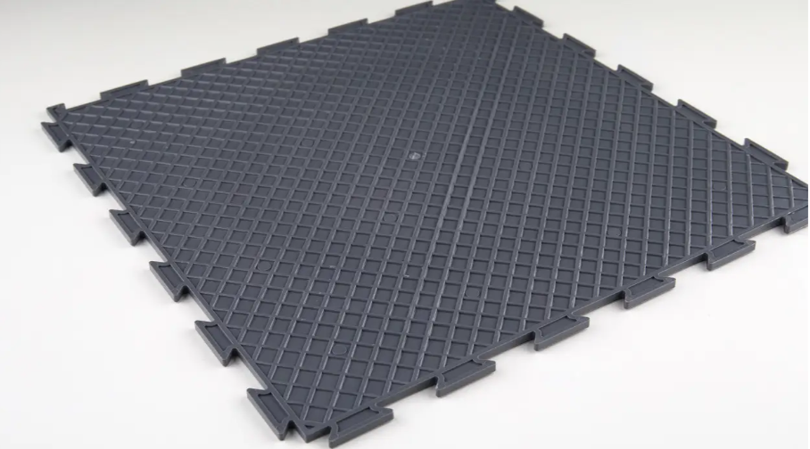 1.Колір: від темно до світло сірого 2.Матеріал: ПВХ (або аналогічний) 3.Малюнок: фігурний 4.Тип замку: Ластівчин хвіст 5.Розмір модуля: не більше ніж 700х700 мм 6.Товщина модуля: не менше 5 мм 7.Твердість: 80-84 од. Шора 8.Температура експлуатації: від -20 до +50 °С 9.Стирання: не більше 29,7 мкм 10.Щільність матеріалу: не менше 90 кг/м3 11.Призначення: гараж для вилочних навантажувачів (в/п до 5 тон) | Торгова марка: Країна виробника: 1.Колір: . 2.Матеріал: 3.Малюнок: 4.Тип замку: 5.Розмір модуля: 6.Товщина модуля: 7.Твердість: 8.Температура експлуатації: 9.Стирання: 10.Щільність матеріалу: 11.Призначення: ФОТО товару | м2 | 100 |  | 0.00 |  |  | 36 міс
2 | Пандус - кінцевий елемент (з'єднання відповідно до поз.1) | 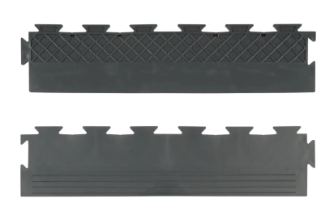 1.Колір: від темно до світло сірого 2.Матеріал: ПВХ (або аналогічний) 3.Малюнок: фігурний 4.Тип замку: Ластівчин хвіст 5.Розмір модуля: не більше ніж 700х100 мм 6.Товщина модуля: не менше 5 мм 7.Твердість: 80-84 од. Шора 8.Температура експлуатації: від -20 до +50 °С 9.Стирання: не більше 29,7 мкм 10.Щільність матеріалу: не менше 90 кг/м3 11.Призначення: гараж для вилочних навантажувачів (в/п до 5 тон) | Торгова марка: Країна виробника: 1.Колір: 2.Матеріал: 3.Малюнок: 4.Тип замку: 5.Розмір модуля: 6.Товщина модуля: 7.Твердість: 8.Температура експлуатації: 9.Стирання: 10.Щільність матеріалу: 11.Призначення: ФОТО товару | м.п. | 105 |  | 0.00 |  |  | 36 міс
Всього вартість пропозиції, грн* |  |  |  |  |  | 0.00
* Товариство Червоного Хреста України є громадською неприбутковою організацією і просить надати максимальні знижки на товар, вказаний у ціновій пропозиції.
** Закупівля відбувається одним лотом.

Примітка: вартість одиниці продукції та загальну вартість пропозиції потрібно заповнювати у гривнях, зазначаючи цифрове значення, яке має не більше двох знаків після коми.
Ми погоджуємось, що всі витрати, пов’язані з пакуванням, доставкою товару, завантажувально-розвантажувальними роботами здійснюються за рахунок Постачальника за визначеною адресою.
Адреса доставки: м.Чоп
Ми ознайомлені та погоджуємося з Умовами типового Договору ТЧХУ (Додаток №2 до Запиту).
Ми погоджуємося з умовами, що Замовник має право розділити дану закупівлю між декількома постачальниками за умови наявності більш вигідних умов на різні позиції.
Ми погоджуємося з умовами, що Ви можете відхилити нашу чи всі надані пропозиції, та розуміємо, що Ви не обмежені у прийнятті будь-якої іншої пропозиції з більш вигідними для Вас умовами.
Ми погоджуємось зафіксувати цінову пропозицію протягом 90 календарних днів з моменту подачі
Подаючи свою пропозицію ми підтверджуємо повну комплектацію та відповідність умовам зазначеним в Запиті.
Учасники повинні надсилати цінові пропозиції з підписом і печаткою (за наявності).

 |  | Керівник організації/ФОП:____________________________ ( ____________________)
 |  | МП підпис ПІБ

